结果
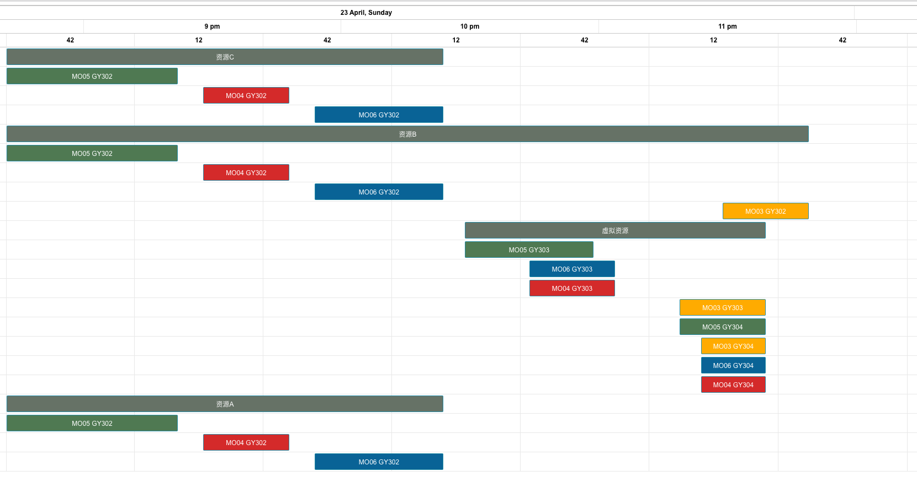
测试 | 前置工单 | 资源优先级 | 锁排程 | 设备换型 | 数据体现：正排基础上体现倒排 |  |  | 注意：倒排需要将工单表中的排程策略设置为2
3 | 无 | 有 | 无 | 有
工单编号 | 物料编号 | 工序 | 资源组 | 资源组ID | 资源数量 | 计划开始时间 | 计划结束时间（资源）
MO05 | FG05 | GY302 | 资源C | R006 | 2 | 2023/04/23 20:42 | 2023/04/23 21:22
 |  |  | 资源B | R005 | 1 | 2023/04/23 20:42 | 2023/04/23 21:22
 |  |  | 资源A | R004 | 1 | 2023/04/23 20:42 | 2023/04/23 21:22
MO04 | FG04 | GY302 | 资源C | R006 | 2 | 2023/04/23 21:28 | 2023/04/23 21:48
 |  |  | 资源B | R005 | 1 | 2023/04/23 21:28 | 2023/04/23 21:48
 |  |  | 资源A | R004 | 1 | 2023/04/23 21:28 | 2023/04/23 21:48
MO06 | FG06 | GY302 | 资源C | R006 | 2 | 2023/04/23 21:54 | 2023/04/23 22:24
 |  |  | 资源B | R005 | 1 | 2023/04/23 21:54 | 2023/04/23 22:24
 |  |  | 资源A | R004 | 1 | 2023/04/23 21:54 | 2023/04/23 22:24
MO05 | FG05 | GY303 | 虚拟资源 | R012 | 1 | 2023/04/23 22:29 | 2023/04/23 22:59
MO06 | FG06 | GY303 | 虚拟资源 | R012 | 1 | 2023/04/23 22:44 | 2023/04/23 23:04
MO04 | FG04 | GY303 | 虚拟资源 | R012 | 1 | 2023/04/23 22:44 | 2023/04/23 23:04
MO03 | FG03 | GY303 | 虚拟资源 | R012 | 1 | 2023/04/23 23:19 | 2023/04/23 23:39
MO05 | FG05 | GY304 | 虚拟资源 | R012 | 1 | 2023/04/23 23:19 | 2023/04/23 23:39
MO03 | FG03 | GY304 | 虚拟资源 | R012 | 1 | 2023/04/23 23:24 | 2023/04/23 23:39
MO06 | FG06 | GY304 | 虚拟资源 | R012 | 1 | 2023/04/23 23:24 | 2023/04/23 23:39
MO04 | FG04 | GY304 | 虚拟资源 | R012 | 1 | 2023/04/23 23:24 | 2023/04/23 23:39
MO03 | FG03 | GY302 | 资源B | R005 | 1 | 2023/04/23 23:29 | 2023/04/23 23:49

